Ejes Verticales
 | Enero | Febrero | Marzo | Abril | Mayo | Junio | TOTAL PRIMER SEMESTRES
Producto 1 | 3 | 2 | 5 | 1 | 6 | 8 | 25
Producto 2 | 2 | 4 | 6 | 2 | 8 | 9 | 31
Producto 3 | 5 | 3 | 2 | 5 | 5 | 7 | 27
Producto 4 | 4 | 8 | 6 | 6 | 7 | 8 | 39

Ejes Horizontales
Datos a graficar |  |  | Imagen de la gráfica
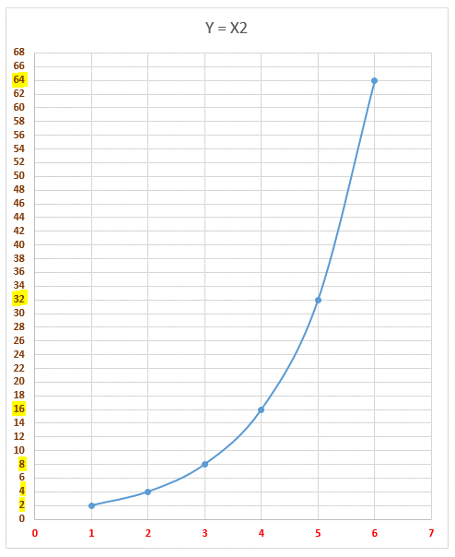
$$Y=2^{x}$$
$$Y=2^{x}$$
X | Y = 2X |  |  | Y = 2X | X
1 | 2 |  |  | 2 | 1
2 | 4 |  |  | 4 | 2
3 | 8 |  |  | 8 | 3
4 | 16 |  |  | 16 | 4
5 | 32 |  |  | 32 | 5
6 | 64 |  |  | 64 | 6

$$Y=2^{x}$$
$$Y=3^{x}$$
X | Y = 2X | Y = 3X
1 | 2 | 3
2 | 4 | 9
3 | 8 | 27
4 | 16 | 81
5 | 32 | 243
6 | 64 | 729

Gráfica de Cotizaciones 4
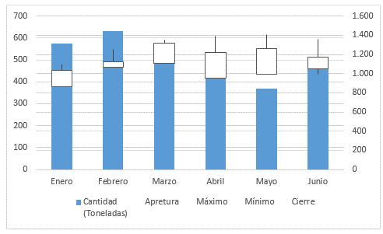
Gráfica de Cotizaciones compleja |  |  |  |  |  | Imagen de la gáfica a obtener
Precio del Maíz por Tonelada
Cifras en miles de pesos

Fecha | Volumen (Toneladas) | Apretura | Máximo | Mínimo | Cierre
Enero | 575 Ton | $ 860 | $ 1,100 | $ 960 | $ 1,030
Febrero | 631 Ton | $ 1,070 | $ 1,250 | $ 1,080 | $ 1,125
Marzo | 525 Ton | $ 1,110 | $ 1,350 | $ 1,140 | $ 1,320
Abril | 480 Ton | $ 950 | $ 1,390 | $ 1,060 | $ 1,220
Mayo | 370 Ton | $ 990 | $ 1,410 | $ 1,090 | $ 1,260
Junio | 516 Ton | $ 1,050 | $ 1,360 | $ 990 | $ 1,170

